公債費
 | 41. 公債費（人口１人当たり）

 | 時点 2019(R1)年度（毎年） |  |  |  |  |  |  | 平 均 値 |  |  |  | 35,846
 | 単位 円 |  |  |  |  |  |  | 標準偏差 |  |  |  | 14,922
 | 市町村名 | 指標 | 順位 |  | #REF! | 備考 | 市町村名 | 指標 | 順位 |  | #REF! | 備考

 | 市町村平均 | 35,846 |  | － |  |  | 八街市 | 26,912 |  | 37
 | 千葉市 | 55,253 |  | 4 |  |  | 印西市 | 17,767 |  | 53
 | 銚子市 | 50,090 |  | 6 |  |  | 白井市 | 29,016 |  | 33
 | 市川市 | 18,942 |  | 50 |  |  | 富里市 | 34,362 |  | 25
 | 船橋市 | 22,493 |  | 46 |  |  | 南房総市 | 94,361 |  | 1
 | 館山市 | 38,546 |  | 20 |  |  | 匝瑳市 | 46,210 |  | 14
 | 木更津市 | 23,000 |  | 44 |  |  | 香取市 | 45,500 |  | 15
 | 松戸市 | 19,267 |  | 49 |  |  | 山武市 | 48,522 |  | 11
 | 野田市 | 32,198 |  | 27 |  |  | いすみ市 | 49,227 |  | 9
 | 茂原市 | 36,721 |  | 23 |  |  | 大網白里市 | 27,218 |  | 36
 | 成田市 | 38,795 |  | 19 |  |  | 酒々井町 | 23,204 |  | 43
 | 佐倉市 | 16,287 |  | 54 |  |  | 栄町 | 37,715 |  | 22
 | 東金市 | 32,052 |  | 28 |  |  | 神崎町 | 38,080 |  | 21
 | 旭市 | 48,504 |  | 12 |  |  | 多古町 | 25,528 |  | 39
 | 習志野市 | 26,278 |  | 38 |  |  | 東庄町 | 31,598 |  | 30
 | 柏市 | 23,443 |  | 41 |  |  | 九十九里町 | 45,286 |  | 16
 | 勝浦市 | 51,733 |  | 5 |  |  | 芝山町 | 31,802 |  | 29
 | 市原市 | 22,619 |  | 45 |  |  | 横芝光町 | 49,938 |  | 7
 | 流山市 | 18,888 |  | 51 |  |  | 一宮町 | 27,444 |  | 35
 | 八千代市 | 28,980 |  | 34 |  |  | 睦沢町 | 42,009 |  | 17
 | 我孫子市 | 23,314 |  | 42 |  |  | 長生村 | 30,112 |  | 31
 | 鴨川市 | 58,480 |  | 3 |  |  | 白子町 | 32,928 |  | 26
 | 鎌ケ谷市 | 29,861 |  | 32 |  |  | 長柄町 | 48,773 |  | 10
 | 君津市 | 21,564 |  | 48 |  |  | 長南町 | 48,385 |  | 13
 | 富津市 | 35,040 |  | 24 |  |  | 大多喜町 | 49,880 |  | 8
 | 浦安市 | 21,615 |  | 47 |  |  | 御宿町 | 41,939 |  | 18
 | 四街道市 | 23,631 |  | 40 |  |  | 鋸南町 | 75,712 |  | 2
 | 袖ケ浦市 | 18,642 |  | 52

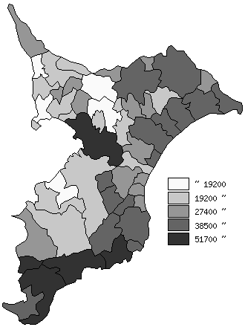
 | 市町村平均の推移
平成27年度 | 33569
平成28年度 | 34126
平成29年度 | 34878
平成30年度 | 34878
令和元年度 | 35846

《備 考》 ・資料出所 総務省「市町村別決算状況調」 ・算出方法 公債費÷住民基本台帳人口(R2.1.1)

